关系图
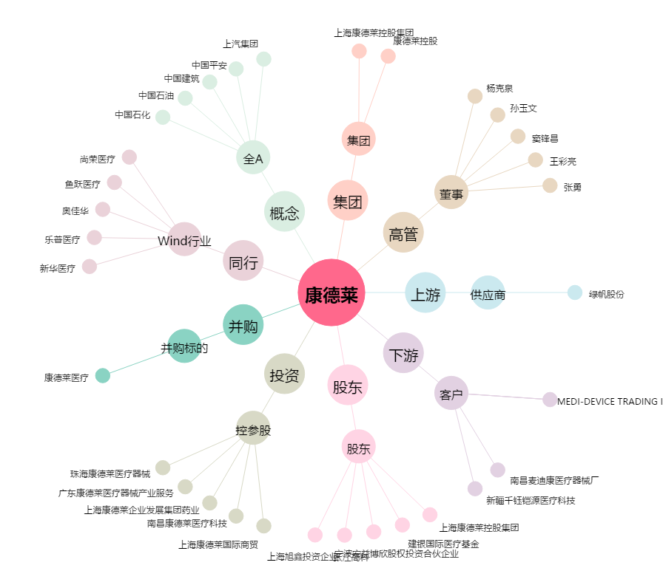
康德莱[603987.SH] - 关系概览图

